No.2
现状：
系统日期时间分为三类
A.画面日期（不带时分秒）
B.画面日期带时分秒
C.后台系统时间

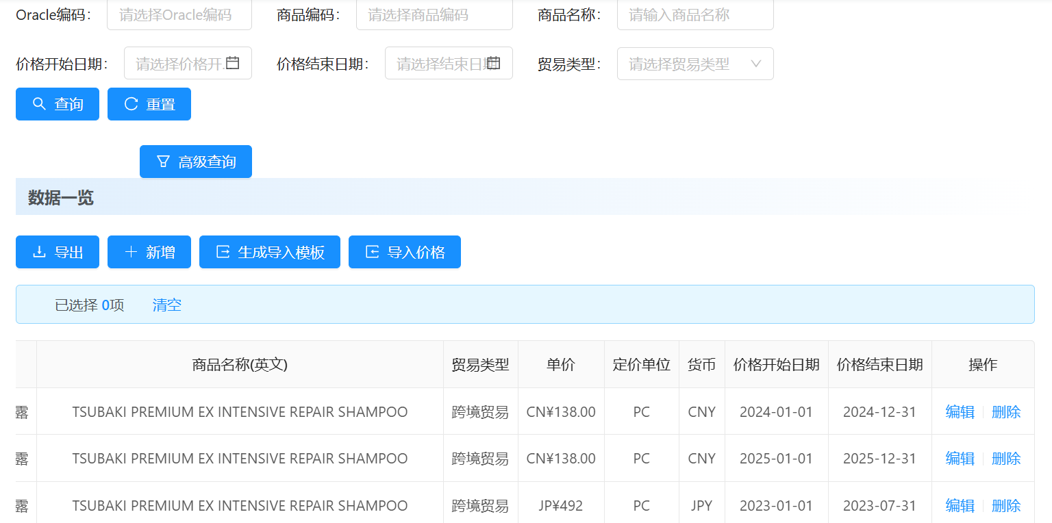

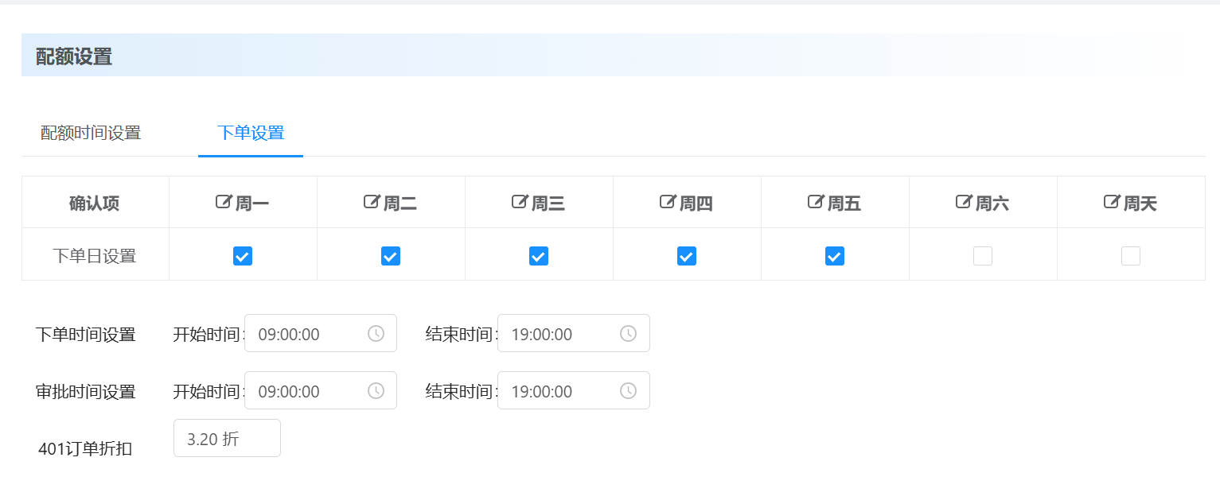

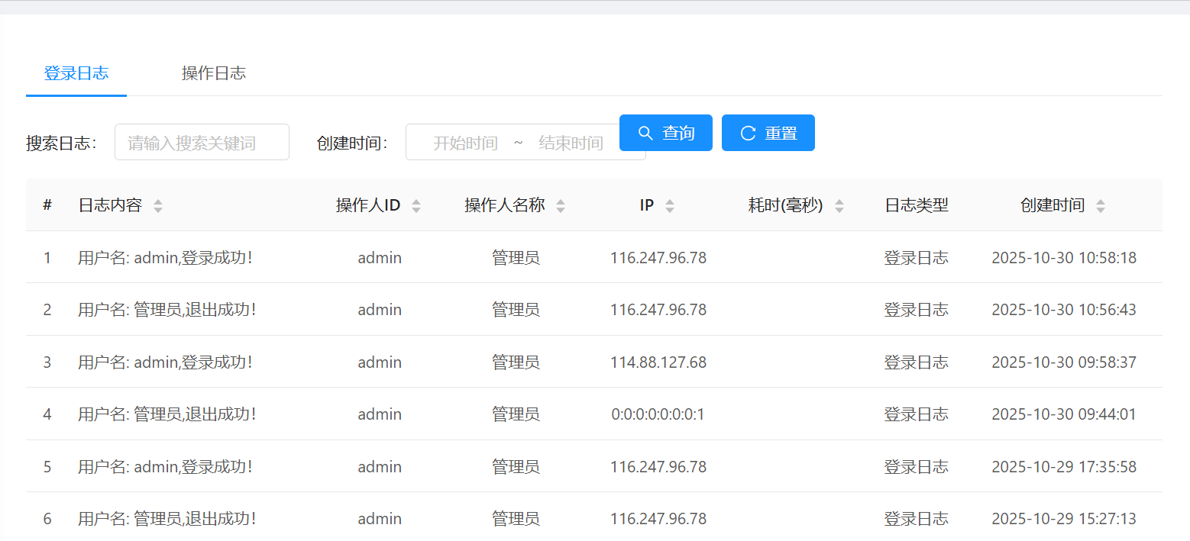

其中，A和B代表的都是Local时间，C代表的是系统服务器时间

问题点：
①A和C原则上没问题，B目前的看到的影响范围比较小，只影响下单检查
②真正影响大是C转A的部分，比如订单日期
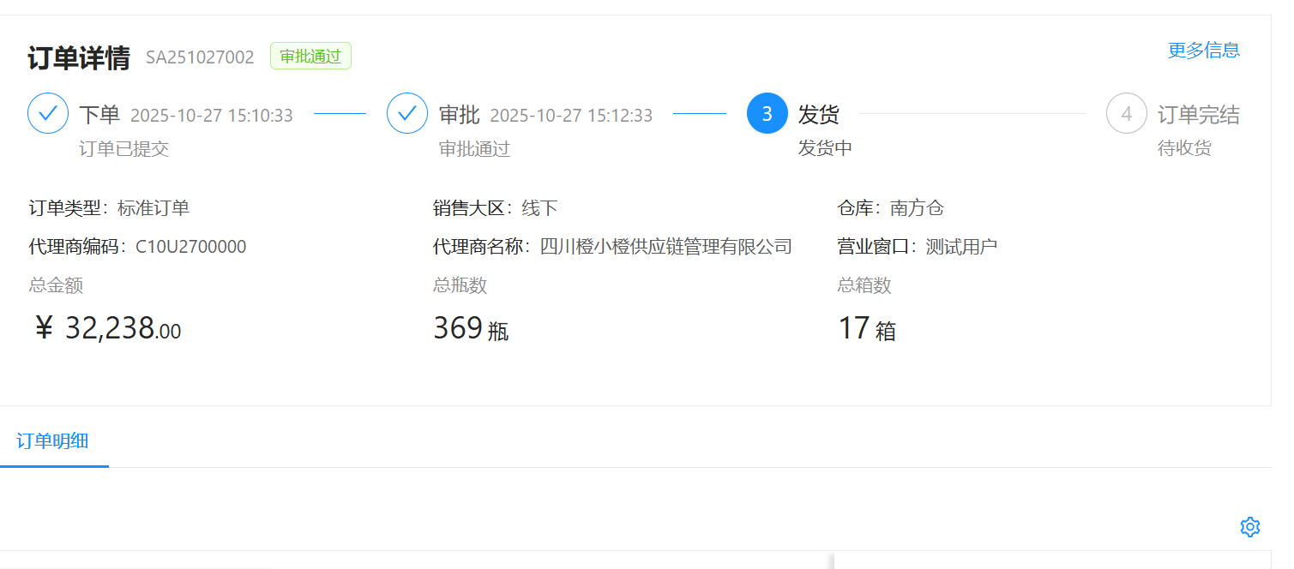

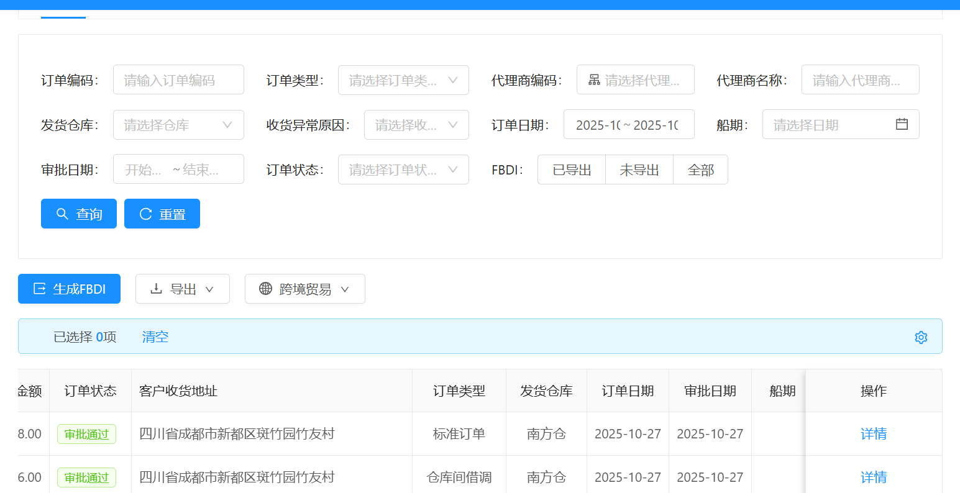

后台存的是系统时间？多时区以后检索和页面显示都会有问题？ 如果把订单下单日期推送到oracle会不会有问题？极端情况下，10/31和11/1的差异会导致汇率有问题？

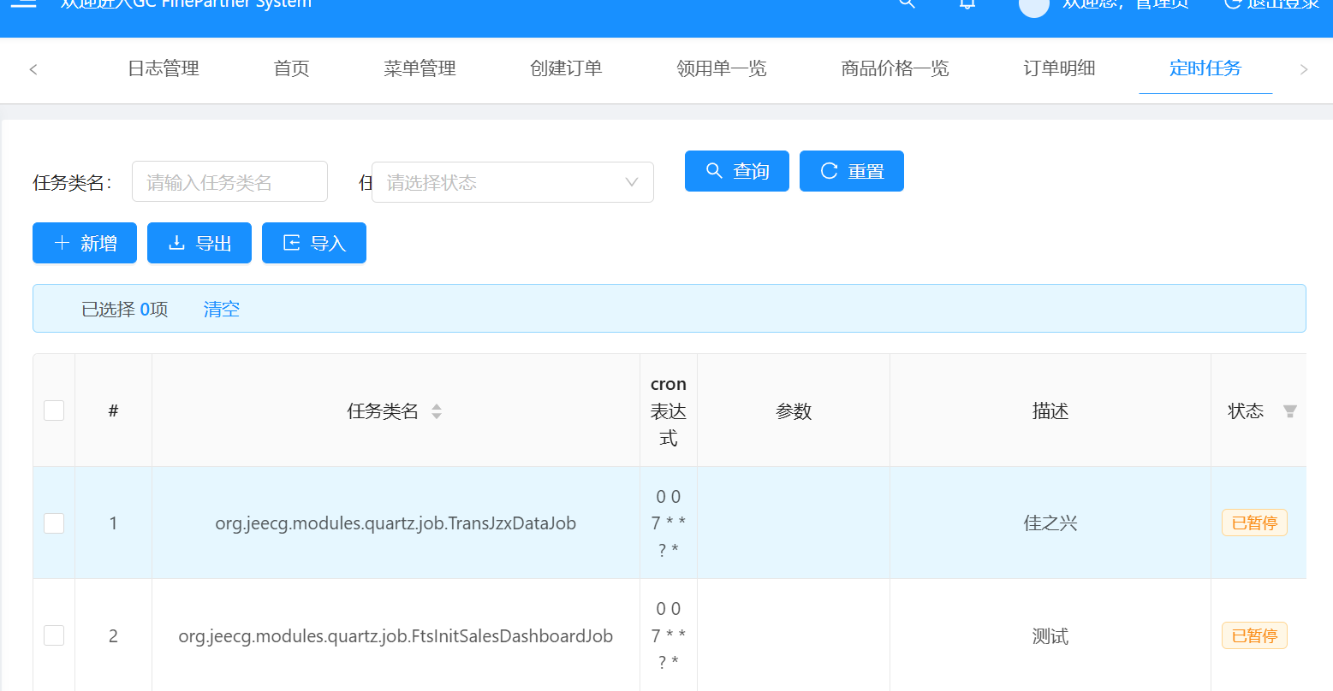

Cron表达式是否也会受到影响，假定我们有多个job代理商JOB？都是当地凌晨1点启动，Cron表达式还是一样的吗？还是可以多一个时区参数去控制？

对应方案：
1.服务器到底用什么时区需要确定（影响将来偏移量和时区转换做法）？ (Jiang yusheng，Bruce，Tiny)
2.定时JOB相关调查（Jiang yusheng，Bruce）
3.类似订单下单日期相关，需要系统时间转成LOCAL时间（或者转完以后截取）的特殊项目，基本设计阶段需要标识 (Tina,Brunce)

